상품제안서
아이리버 4in1 일체형 미니보조배터리 22.5W 10000mAh | 상품코드: S43685

 |  |  |  |  |  |  | 02-713-8555 | www.synergygift.co.kr
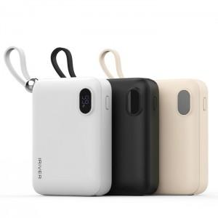 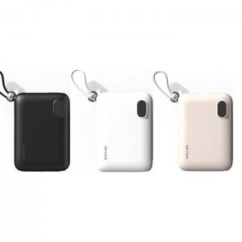 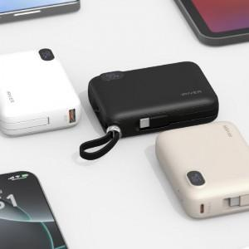

【상세/제작정보】

【인쇄/포장옵션】 | 레이저 / 포장지포장

【공급단가】 | 수량 | 30~ | 100~ | 300~ | 500~ | 1,000~
*VAT별도 | 화이트 | 18,500원 | 17,300원 | 16,600원 | 16,300원 | 16,000원
 | 베이지 | 18,500원 | 17,300원 | 16,600원 | 16,300원 | 16,000원
 | 블랙 | 18,500원 | 17,300원 | 16,600원 | 16,300원 | 16,000원

【상품 URL】 | https://www.synergygift.co.kr:443/src/goods_detail.php?gdno=43685

